Прайс-Лист
 |  |  | www.newland.com.ua
 |  |  | www.opt.moda |  |  |  |  |  |  | 0 | 0.00
 |  |  | www.newland.com.ua/viber | optom@newland.com.ua
Бренд |  | Артикул | Товар | Колір | Код | Розмір | Ціна | Ціна зі знижкою | Залишок | Замовлення | Загальна сума
 | ДЛЯ ДІВЧИНКИ
 | Joi
 | БРЮКИ СПОРТ
 | Joi | 912 | Брюки Спортивні | Трикотаж; Бавовна77%,поліестер18%,лайкра5%;
 |  |  |  | м-сірий/рожевий |  |  | 5.00
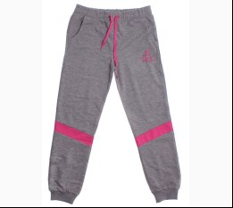
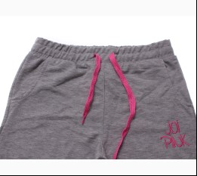
 |  |  |  | Ростовка | 913385 | 158, 164, 170, 176 (4 шт) | 20.00 | 20.00 | 1

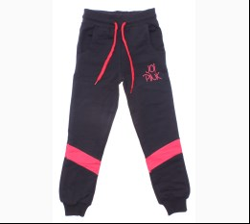
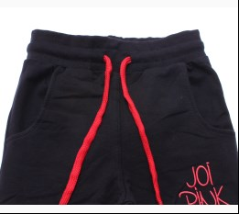
 |  |  |  | т-синій/кораловий |  |  | 5.00
 |  |  |  | Ростовка | 913387 | 158, 164, 170, 176 (4 шт) | 20.00 | 20.00 | 1

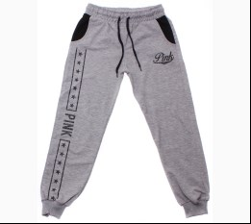
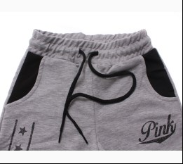
 | Joi | 819 | Брюки Спортивні | Трикотаж; Бавовна77%,поліестер18%,лайкра5%;
 |  |  |  | м-сірий |  |  | 5.00
 |  |  |  | Ростовка | 915813 | 134, 140, 146, 152 (4 шт) | 20.00 | 20.00 | 5

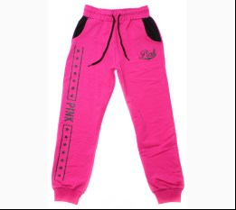
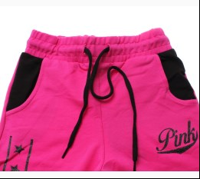
 |  |  |  | фуксія |  |  | 5.00
 |  |  |  | Ростовка | 915815 | 134, 140, 146, 152 (4 шт) | 20.00 | 20.00 | 3

 | Joi | 919 | Брюки Спортивні | Трикотаж; Бавовна77%,поліестер18%,лайкра5%;
 |  |  |  | м-сірий |  |  | 5.00
 |  |  |  | Ростовка | 915816 | 158, 164, 170, 176 (4 шт) | 20.00 | 20.00 | 1

 |  |  |  | фуксія |  |  | 5.00
 |  |  |  | Ростовка | 915818 | 158, 164, 170, 176 (4 шт) | 20.00 | 20.00 | 1

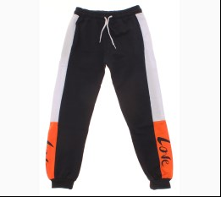
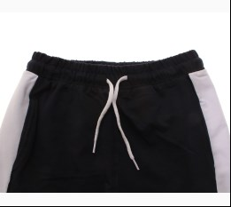
 | Joi | 920 | Брюки Спортивні | Трикотаж; Бавовна77%,поліестер18%,лайкра5%;
 |  |  |  | т-синій |  |  | 5.00
 |  |  |  | Ростовка | 916615 | 158, 164, 170, 176 (4 шт) | 20.00 | 20.00 | 2

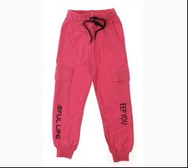
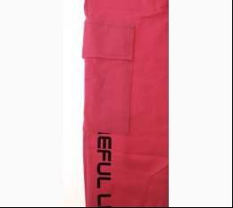
 | Joi | 921 | Брюки Спортивні | Трикотаж; Бавовна77%,поліестер18%,лайкра5%;
 |  |  |  | рожевий |  |  | 5.00
 |  |  |  | Ростовка | 919374 | 158, 164, 170, 176 (4 шт) | 20.00 | 20.00 | 2

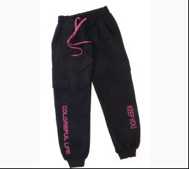
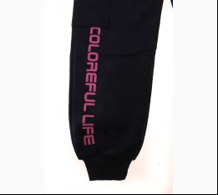
 |  |  |  | синій |  |  | 5.00
 |  |  |  | Ростовка | 919375 | 158, 164, 170, 176 (4 шт) | 20.00 | 20.00 | 2

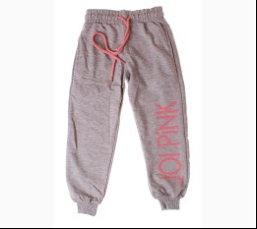
 | Joi | 954 | Брюки Спортивні | Трикотаж; Бавовна77%,поліестер18%,лайкра5%;
 |  |  |  | м-сірий |  |  | 5.00
 |  |  |  | Ростовка | 919943 | 158, 164, 170, 176 (4 шт) | 20.00 | 20.00 | 1

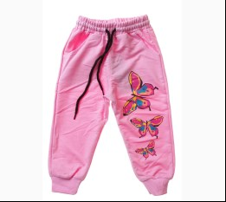
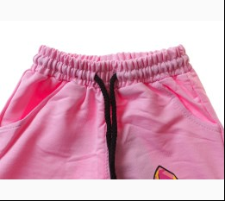
 | Joi | K-602 | Брюки Спортивні | Трикотаж; Бавовна77%,поліестер18%,лайкра5%;
 |  |  |  | с-рожевий |  |  | 5.00
 |  |  |  | Ростовка | 932210 | 86, 92, 98, 104 (4 шт) | 20.00 | 20.00 | 1

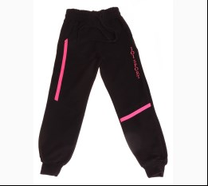
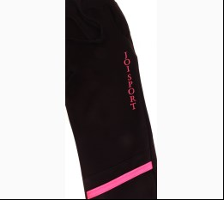
 | Joi | 970 | Брюки Спортивні | Трикотаж; Бавовна77%,поліестер18%,лайкра5%;
 |  |  |  | чорний |  |  | 5.00
 |  |  |  | Ростовка | 939237 | 158, 164, 170, 176 (4 шт) | 20.00 | 20.00 | 2

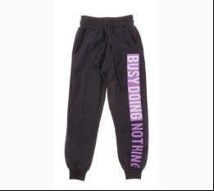
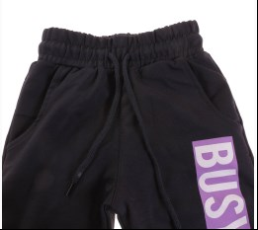
 | Joi | 768 | Брюки Спортивні | Трикотаж; Бавовна77%,поліестер18%,лайкра5%;
 |  |  |  | т-синій |  |  | 5.00
 |  |  |  | Ростовка | 939484 | 110, 116, 122, 128 (4 шт) | 20.00 | 20.00 | 1

 | Joi | 868 | Брюки Спортивні | Трикотаж; Бавовна77%,поліестер18%,лайкра5%;
 |  |  |  | т-синій |  |  | 5.00
 |  |  |  | Ростовка | 939502 | 134, 140, 146, 152 (4 шт) | 20.00 | 20.00 | 2

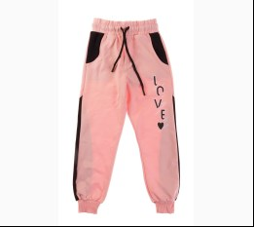
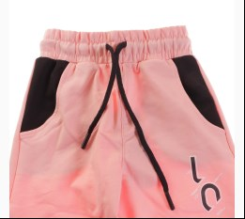
 | Joi | 869 | Брюки Спортивні | Трикотаж; Бавовна77%,поліестер18%,лайкра5%;
 |  |  |  | персиковий |  |  | 5.00
 |  |  |  | Ростовка | 939505 | 134, 140, 146, 152 (4 шт) | 20.00 | 20.00 | 1

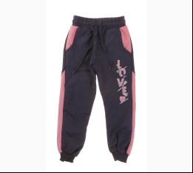
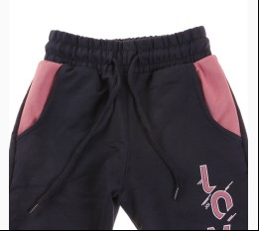
 |  |  |  | т-синій |  |  | 5.00
 |  |  |  | Ростовка | 939506 | 134, 140, 146, 152 (4 шт) | 20.00 | 20.00 | 1

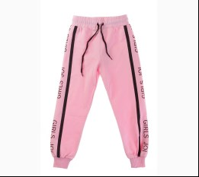
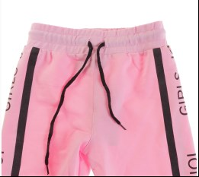
 | Joi | 967 | Брюки Спортивні | Трикотаж; Бавовна77%,поліестер18%,лайкра5%;
 |  |  |  | рожевий |  |  | 5.00
 |  |  |  | Ростовка | 939515 | 158, 164, 170, 176 (4 шт) | 20.00 | 20.00 | 2

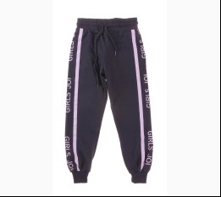
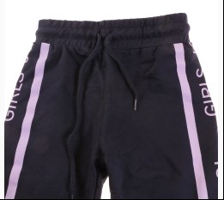
 |  |  |  | т-синій |  |  | 5.00
 |  |  |  | Ростовка | 939516 | 158, 164, 170, 176 (4 шт) | 20.00 | 20.00 | 2

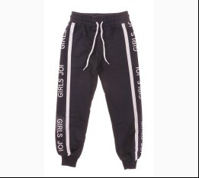
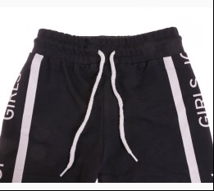
 | Joi | 867 | Брюки Спортивні | Трикотаж; Бавовна77%,поліестер18%,лайкра5%;
 |  |  |  | чорний |  |  | 5.00
 |  |  |  | Ростовка | 939499 | 134, 140, 146, 152 (4 шт) | 20.00 | 20.00 | 1

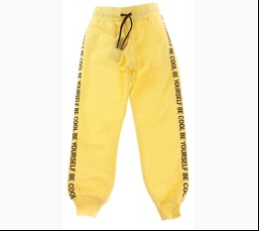
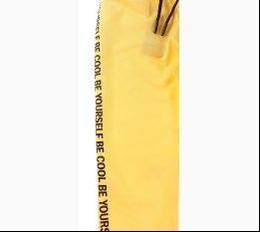
 | Joi | 766 | Брюки Спортивні | Трикотаж; Бавовна77%,поліестер18%,лайкра5%;
 |  |  |  | жовтий |  |  | 5.00
 |  |  |  | Ростовка | 940516 | 110, 116, 122, 128 (4 шт) | 20.00 | 20.00 | 2

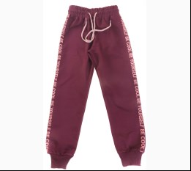
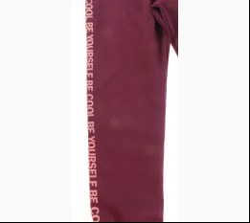
 | Joi | 966 | Брюки Спортивні | Трикотаж; Бавовна77%,поліестер18%,лайкра5%;
 |  |  |  | бордовий |  |  | 5.00
 |  |  |  | Ростовка | 940523 | 158, 164, 170, 176 (4 шт) | 20.00 | 20.00 | 1

 |  |  |  | жовтий |  |  | 5.00
 |  |  |  | Ростовка | 940524 | 158, 164, 170, 176 (4 шт) | 20.00 | 20.00 | 3

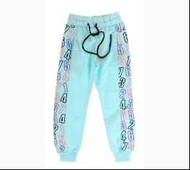
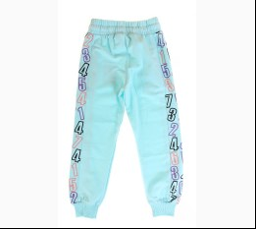
 | Joi | 776 | Брюки Спортивні | Трикотаж; Бавовна77%,поліестер18%,лайкра5%;
 |  |  |  | блакитний |  |  | 5.00
 |  |  |  | Ростовка | 941865 | 110, 116, 122, 128 (4 шт) | 20.00 | 20.00 | 3

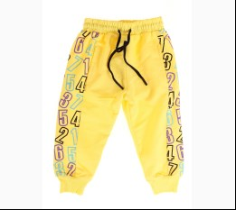
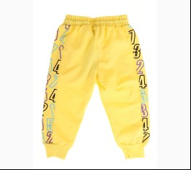
 |  |  |  | жовтий |  |  | 5.00
 |  |  |  | Ростовка | 941867 | 110, 116, 122, 128 (4 шт) | 20.00 | 20.00 | 1

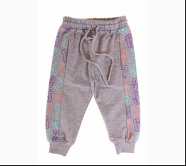
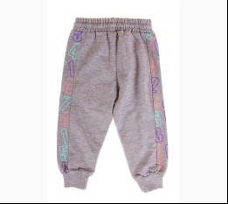
 |  |  |  | м-сірий |  |  | 5.00
 |  |  |  | Ростовка | 941868 | 110, 116, 122, 128 (4 шт) | 20.00 | 20.00 | 1

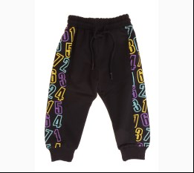
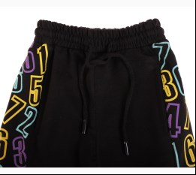
 |  |  |  | чорний |  |  | 5.00
 |  |  |  | Ростовка | 941870 | 110, 116, 122, 128 (4 шт) | 20.00 | 20.00 | 2

 | Joi | 876 | Брюки Спортивні | Трикотаж; Бавовна77%,поліестер18%,лайкра5%;
 |  |  |  | жовтий |  |  | 5.00
 |  |  |  | Ростовка | 941873 | 134, 140, 146, 152 (4 шт) | 20.00 | 20.00 | 3

 |  |  |  | м-сірий |  |  | 5.00
 |  |  |  | Ростовка | 941874 | 134, 140, 146, 152 (4 шт) | 20.00 | 20.00 | 5

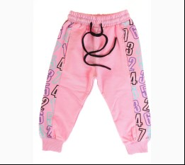
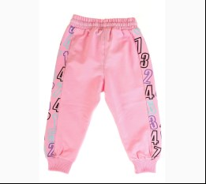
 |  |  |  | рожевий |  |  | 5.00
 |  |  |  | Ростовка | 941875 | 134, 140, 146, 152 (4 шт) | 20.00 | 20.00 | 3

 |  |  |  | чорний |  |  | 5.00
 |  |  |  | Ростовка | 941877 | 134, 140, 146, 152 (4 шт) | 20.00 | 20.00 | 3

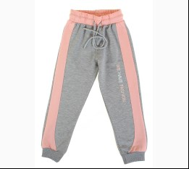
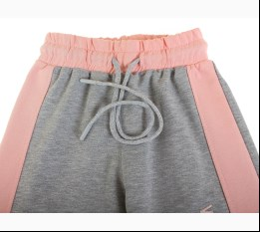
 | Joi | 979 | Брюки Спортивні | Трикотаж; Бавовна77%,поліестер18%,лайкра5%;
 |  |  |  | м-сірий |  |  | 5.00
 |  |  |  | Ростовка | 943487 | 158, 164, 170, 176 (4 шт) | 20.00 | 20.00 | 1

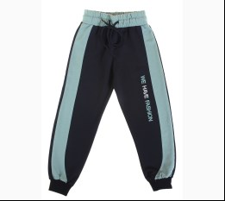
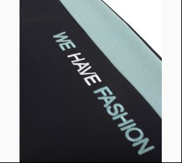
 |  |  |  | т-синій |  |  | 5.00
 |  |  |  | Ростовка | 943488 | 158, 164, 170, 176 (4 шт) | 20.00 | 20.00 | 2

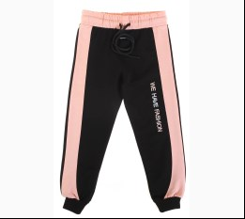
 |  |  |  | чорний |  |  | 5.00
 |  |  |  | Ростовка | 943489 | 158, 164, 170, 176 (4 шт) | 20.00 | 20.00 | 3

 | Joi | 779 | Брюки Спортивні | Трикотаж; Бавовна77%,поліестер18%,лайкра5%;
 |  |  |  | т-синій |  |  | 5.00
 |  |  |  | Ростовка | 943482 | 110, 116, 122, 128 (4 шт) | 20.00 | 20.00 | 4

 | Joi | 879 | Брюки Спортивні | Трикотаж; Бавовна77%,поліестер18%,лайкра5%;
 |  |  |  | т-синій |  |  | 5.00
 |  |  |  | Ростовка | 943485 | 134, 140, 146, 152 (4 шт) | 20.00 | 20.00 | 1

 | КОСТЮМ СПОРТ
 | Joi | S-801 | Костюм Спортивний | Трикотаж; Бавовна77%,поліестер18%,лайкра5%;
 |  |  |  | чорний |  |  | 10.00
 |  |  |  | Ростовка | 919763 | 158, 164, 170, 176 (4 шт) | 40.00 | 40.00 | 1

 | Joi | S-703 | Костюм Спортивний | Трикотаж; Бавовна77%,поліестер18%,лайкра5%;
 |  |  |  | т-синій |  |  | 10.00
 |  |  |  | Ростовка | 920044 | 134, 140, 146, 152 (4 шт) | 40.00 | 40.00 | 1

 | Joi | S-829 | Костюм Спортивний | Трикотаж; Бавовна77%,поліестер18%,лайкра5%; З Капюшоном;
 |  |  |  | т-синій |  |  | 10.00
 |  |  |  | Ростовка | 942503 | 158, 164, 170, 176 (4 шт) | 40.00 | 40.00 | 3

 |  |  |  | фуксія |  |  | 10.00
 |  |  |  | Ростовка | 942504 | 158, 164, 170, 176 (4 шт) | 40.00 | 40.00 | 4

 |  |  |  | чорний |  |  | 10.00
 |  |  |  | Ростовка | 942505 | 158, 164, 170, 176 (4 шт) | 40.00 | 40.00 | 2

 | Joi | S-636 | Костюм Спортивний | Трикотаж; Бавовна77%,поліестер18%,лайкра5%;
 |  |  |  | оливковий |  |  | 10.00
 |  |  |  | Ростовка | 946357 | 110, 116, 122, 128 (4 шт) | 40.00 | 40.00 | 3

 | Joi | S-736 | Костюм Спортивний | Трикотаж; Бавовна77%,поліестер18%,лайкра5%;
 |  |  |  | коричневий |  |  | 10.00
 |  |  |  | Ростовка | 946359 | 134, 140, 146, 152 (4 шт) | 40.00 | 40.00 | 4

 |  |  |  | м-сірий |  |  | 10.00
 |  |  |  | Ростовка | 946360 | 134, 140, 146, 152 (4 шт) | 40.00 | 40.00 | 4

 |  |  |  | оливковий |  |  | 10.00
 |  |  |  | Ростовка | 946361 | 134, 140, 146, 152 (4 шт) | 40.00 | 40.00 | 4

 |  |  |  | теракотовий |  |  | 10.00
 |  |  |  | Ростовка | 946362 | 134, 140, 146, 152 (4 шт) | 40.00 | 40.00 | 2

 | Joi | S-836 | Костюм Спортивний | Трикотаж; Бавовна77%,поліестер18%,лайкра5%;
 |  |  |  | коричневий |  |  | 10.00
 |  |  |  | Ростовка | 946363 | 158, 164, 170, 176 (4 шт) | 40.00 | 40.00 | 4

 |  |  |  | м-сірий |  |  | 10.00
 |  |  |  | Ростовка | 946364 | 158, 164, 170, 176 (4 шт) | 40.00 | 40.00 | 4

 |  |  |  | оливковий |  |  | 10.00
 |  |  |  | Ростовка | 946365 | 158, 164, 170, 176 (4 шт) | 40.00 | 40.00 | 3

 |  |  |  | теракотовий |  |  | 10.00
 |  |  |  | Ростовка | 946366 | 158, 164, 170, 176 (4 шт) | 40.00 | 40.00 | 3

 | Joi | H-208 | Костюм Спортивний | Трикотаж; Бавовна65%,поліестер35%;
 |  |  |  | т-синій |  |  | 15.00
 |  |  |  | Ростовка | 947334 | 134, 140, 146, 152 (4 шт) | 60.00 | 60.00 | 3

 | Joi | H-308 | Костюм Спортивний | Трикотаж; Бавовна65%,поліестер35%;
 |  |  |  | персиковий |  |  | 15.00
 |  |  |  | Ростовка | 947336 | 158, 164, 170, 176 (4 шт) | 60.00 | 60.00 | 1

 |  |  |  | т-синій |  |  | 15.00
 |  |  |  | Ростовка | 947338 | 158, 164, 170, 176 (4 шт) | 60.00 | 60.00 | 1

 | Joi | H-302 | Світшот + Брюки | Трикотаж; Бавовна65%,поліестер35%;
 |  |  |  | бежевий |  |  | 15.00
 |  |  |  | Ростовка | 946907 | 158, 164, 170, 176 (4 шт) | 60.00 | 60.00 | 3

 |  |  |  | пудровий |  |  | 15.00
 |  |  |  | Ростовка | 946909 | 158, 164, 170, 176 (4 шт) | 60.00 | 60.00 | 3

 | ДЛЯ ХЛОПЧИКА
 | Joi
 | БРЮКИ СПОРТ
 | Joi | C-227 | Брюки Спортивні | Трикотаж; Бавовна77%,поліестер18%,лайкра5%;
 |  |  |  | бордовий |  |  | 5.00
 |  |  |  | Ростовка | 928395 | 134, 140, 146, 152 (4 шт) | 20.00 | 20.00 | 2

 | Joi | C-327 | Брюки Спортивні | Трикотаж; Бавовна77%,поліестер18%,лайкра5%;
 |  |  |  | бордовий |  |  | 5.00
 |  |  |  | Ростовка | 928398 | 158, 164, 170, 176 (4 шт) | 20.00 | 20.00 | 4

 | Joi | C-270 | Брюки Спортивні | Трикотаж; Бавовна77%,поліестер18%,лайкра5%;
 |  |  |  | м-сірий |  |  | 5.00
 |  |  |  | Ростовка | 941407 | 134, 140, 146, 152 (4 шт) | 20.00 | 20.00 | 2

 | Joi | С-272 | Брюки Спортивні | Трикотаж; Бавовна77%,поліестер18%,лайкра5%;
 |  |  |  | т-синій |  |  | 5.00
 |  |  |  | Ростовка | 939532 | 134, 140, 146, 152 (4 шт) | 20.00 | 20.00 | 1

 | Joi | С-373 | Брюки Спортивні | Трикотаж; Бавовна77%,поліестер18%,лайкра5%;
 |  |  |  | м-антрацит |  |  | 5.00
 |  |  |  | Ростовка | 939535 | 158, 164, 170, 176 (4 шт) | 20.00 | 20.00 | 1

 | Joi | E-505 | Брюки Спортивні | Трикотаж; Бавовна77%,поліестер18%,лайкра5%;
 |  |  |  | м-антрацит |  |  | 6.00
 |  |  |  | Ростовка | 943479 | 158, 164, 170, 176 (4 шт) | 24.00 | 24.00 | 1

 |  |  |  | т-синій |  |  | 6.00
 |  |  |  | Ростовка | 943480 | 158, 164, 170, 176 (4 шт) | 24.00 | 24.00 | 1

 | Joi | A-225 | Брюки Спортивні | Трикотаж; Бавовна77%,поліестер18%,лайкра5%;
 |  |  |  | чорний |  |  | 5.00
 |  |  |  | Ростовка | 943958 | 134, 140, 146, 152 (4 шт) | 20.00 | 20.00 | 5

 | Joi | A-325 | Брюки Спортивні | Трикотаж; Бавовна77%,поліестер18%,лайкра5%;
 |  |  |  | м-антрацит |  |  | 5.00
 |  |  |  | Ростовка | 943959 | 158, 164, 170, 176 (4 шт) | 20.00 | 20.00 | 2

 |  |  |  | чорний |  |  | 5.00
 |  |  |  | Ростовка | 943960 | 158, 164, 170, 176 (4 шт) | 20.00 | 20.00 | 1

 | Joi | A-227 | Брюки Спортивні | Трикотаж; Бавовна77%,поліестер18%,лайкра5%;
 |  |  |  | м-антрацит |  |  | 5.00
 |  |  |  | Ростовка | 943963 | 134, 140, 146, 152 (4 шт) | 20.00 | 20.00 | 2

 |  |  |  | чорний |  |  | 5.00
 |  |  |  | Ростовка | 943964 | 134, 140, 146, 152 (4 шт) | 20.00 | 20.00 | 1

 | Joi | A-327 | Брюки Спортивні | Трикотаж; Бавовна77%,поліестер18%,лайкра5%;
 |  |  |  | м-антрацит |  |  | 5.00
 |  |  |  | Ростовка | 943965 | 158, 164, 170, 176 (4 шт) | 20.00 | 20.00 | 2

 | Joi | A-234 | Брюки Спортивні | Трикотаж; Бавовна77%,поліестер18%,лайкра5%;
 |  |  |  | м-антрацит |  |  | 5.00
 |  |  |  | Ростовка | 944038 | 134, 140, 146, 152 (4 шт) | 20.00 | 20.00 | 1

 |  |  |  | м-сірий |  |  | 5.00
 |  |  |  | Ростовка | 944039 | 134, 140, 146, 152 (4 шт) | 20.00 | 20.00 | 1

 | Joi | A-334 | Брюки Спортивні | Трикотаж; Бавовна77%,поліестер18%,лайкра5%;
 |  |  |  | м-сірий |  |  | 5.00
 |  |  |  | Ростовка | 944041 | 158, 164, 170, 176 (4 шт) | 20.00 | 20.00 | 1

 | КОСТЮМ
 | Joi | Т-600 | Футболка + Брюки | Трикотаж; Бавовна77%,поліестер18%,лайкра5%;
 |  |  |  | чорний/антрацит |  |  | 9.10
 |  |  |  | Ростовка | 917495 | 110, 116, 122, 128 (4 шт) | 36.40 | 36.40 | 3

 | Joi | Т-700 | Футболка + Брюки | Трикотаж; Бавовна77%,поліестер18%,лайкра5%;
 |  |  |  | кремовий/чорний |  |  | 9.65
 |  |  |  | Ростовка | 917497 | 134, 140, 146, 152 (4 шт) | 38.60 | 38.60 | 3

 |  |  |  | чорний/антрацит |  |  | 9.65
 |  |  |  | Ростовка | 917498 | 134, 140, 146, 152 (4 шт) | 38.60 | 38.60 | 4

 |  |  |  | яскраво-синій/т-синій |  |  | 9.65
 |  |  |  | Ростовка | 917499 | 134, 140, 146, 152 (4 шт) | 38.60 | 23.16 | 1

 | Joi | T-703 | Футболка + Брюки | Трикотаж; Бавовна77%,поліестер18%,лайкра5%;
 |  |  |  | яскраво-синій/т-синій |  |  | 9.65
 |  |  |  | Ростовка | 917876 | 134, 140, 146, 152 (4 шт) | 38.60 | 23.16 | 1

 | Joi | T-606 | Футболка + Шорти | Трикотаж; Бавовна77%,поліестер18%,лайкра5%;
 |  |  |  | кремовий/чорний |  |  | 8.70
 |  |  |  | Ростовка | 918076 | 110, 116, 122, 128 (4 шт) | 34.80 | 34.80 | 2

 |  |  |  | червоний/чорний |  |  | 8.70
 |  |  |  | Ростовка | 918077 | 110, 116, 122, 128 (4 шт) | 34.80 | 20.88 | 9
...

